スポンサー公告
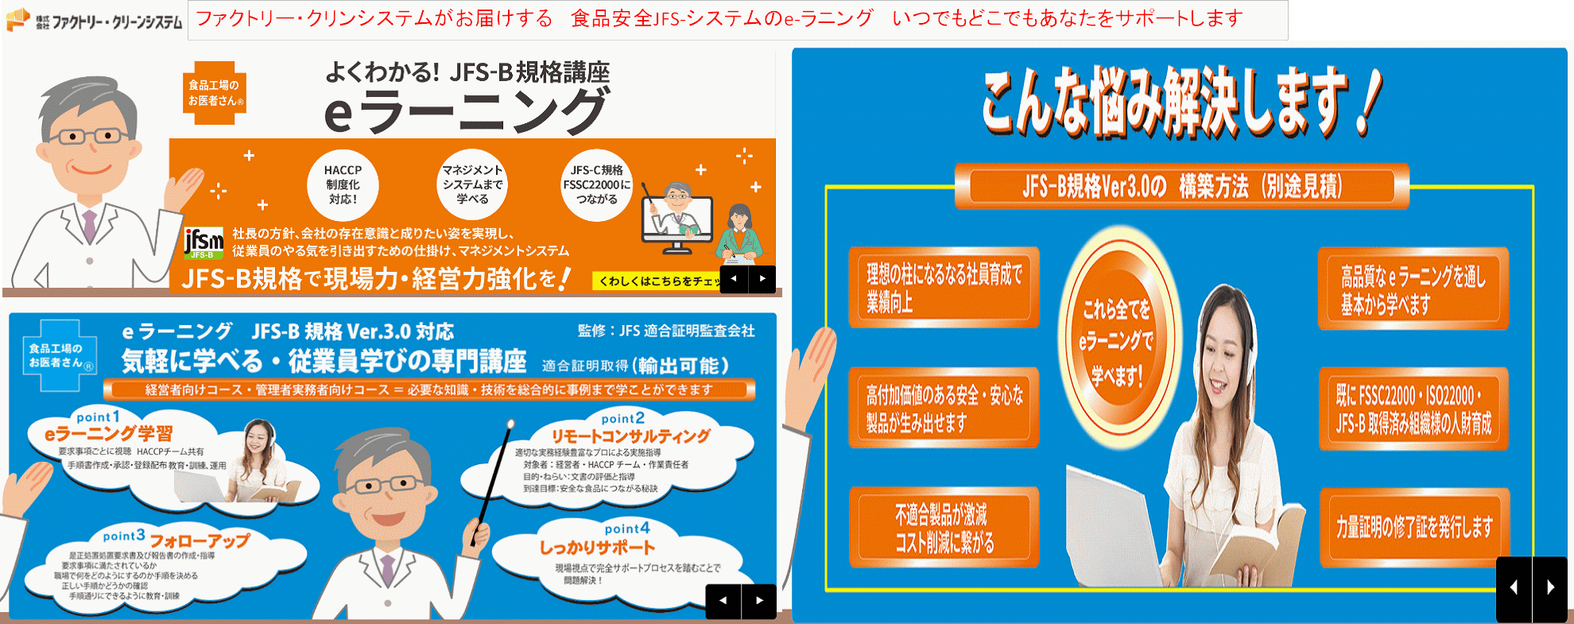

弊社の e ラーニングは、パソコンやタブレット・スマートフォンでも見られます。 契約期間内であれば、何度でも繰り返し見ることが可能です。 画像で見て、解説を耳で聞くので、理解しやすいです。 ただ視聴するだけではなく、具体的にどのような仕組みを作ればよいか、文書の作り方の事例も 解説してあり、わかりやすいです。 弊社では、これらのコンサルティング、e ラーニングはもとより、監査においても、工場経験者が、 工場の立場に立って、助言し、不適合に対しては指導いたしております。 (株)ファクトリー・クリーンシステムは、コンサルティングから監査・適合証明書発行からその後の 維持・更新までしっかり支援します。

51 ノロウイルス関連情報
ノロウイルス指数平年同等 散発事故発生 |  |  |  |  |  |  |  | 出典:東京都感染症情報センター
 |  |  |  |  |  |  |  | （最近５年間の週値の比較） ノロウイルスの感染周期は4年ですね 前回は2018年
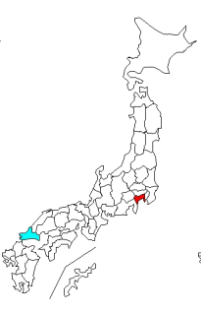
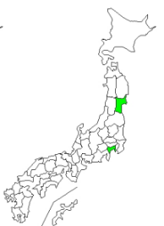
東京都は レベル 3 全国平均 (レベル3) 6.52

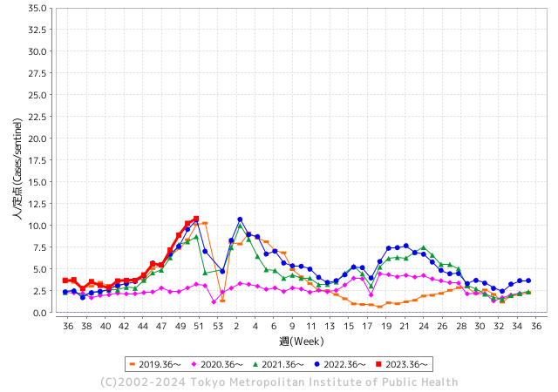
ノロウイルスのピークは
11-12月です。

 |  |  |  |  |  |  |  |  |  |  |  | レベル5

 |  |  |  |  |  |  |  |  |  |  |  | レベル4

 |  |  |  |  |  |  |  |  |  |  |  | レベル3

 |  |  |  |  |  |  |  |  |  |  |  | レベル2
GⅡ 50週37例 |  |  |  |  | GⅡ 51週 5例 |  |  |  |  |  |  | レベル1
地方衛生研究所情報 |  |  | 傾向 |  | 出典：地方衛生研究所ネットワーク
★数年間で二番目に高い比率でノロウイルス終息か |  |  |  |  |  |  |  | http://idsc.tokyo-eiken.go.jp/diseases/gastro/gastro/
 |  |  |  | 流行警報 | 警戒警報
 | 2024-01-06 |  | 低散発 | 定点観測値 |  | ▲:減少 | 今週のニュース（Noroｖｉｒｕｓ） (12/25-1/6)
先週
今週
都道府県名 | 流行 ☆増加 ★減少☆★1つで約1ポイント |  |  | 2023/50週 | 2023/51週 | 対前週 | 大量発症事故（業種／内容） 今週 , 先週 |  |  |  | ニュースソース | 日時
北海道 | ☆ |  |  | 2.37 | 2.61 | 0.24 | 北海道・置戸町の飲食店で寿司などを食べた12人が「ノロウイルス」による食中毒にかかっていたことがわかりました。食中毒が発生したのは置戸町のそば店「いなだ屋」です。 今月15日、会食で店を利用し寿司や天ぷらなどを食べた25人のうち12人が下痢や発熱などの症状を訴え2人が病院を受診しました。現在、全員ほぼ回復しているということです。 |  |  |  | 北海道テレビ放送 | 2023-12-28 | 北海道
青森県 | ★ |  |  | 5.05 | 3.74 | ▲ 1.31 | 青森市の県立中央病院で入院患者56人に感染性胃腸炎が疑われる症状があり保健所が原因などを調べています。症状が出た県立中央病院の入院患者は先月31日に1人、今月1日に1人、今月2日に20人、今月3日に34人のあわせて56人で、おう吐や下痢、腹痛など感染性胃腸炎が疑われる症状が確認されました。このうち1人が中等症で55人が軽症です。 |  |  |  | RAB青森放送 | 2024-01-04 | 青森県
岩手県 | ★ |  |  | 4.43 | 4.3 | ▲ 0.13 | 感染経路を調べたところ、排せつ後の手洗いの一部に不十分な点があったとして、この施設に対して再度手洗いの徹底と消毒方法の確認を行い、二次感染予防対策について指導したということです。感染性胃腸炎は細菌性の場合とノロウイルスなどウイルス性の2種類があり、主に下痢や嘔吐、腹痛、吐き気の症状があります。 |  |  |  | 岩手放送 | 2023-12-18 | 岩手県
宮城県 | ☆ |  |  | 3.36 | 3.71 | 0.35 |  |  |  |  |  |  | 宮城県
秋田県 | ★ |  |  | 3.15 | 3.12 | ▲ 0.03 |  |  |  |  |  |  | 秋田県
山形県 | ★ |  |  | 4.64 | 4.32 | ▲ 0.32 |  |  |  |  |  |  | 山形県
福島県 | ☆ |  |  | 1.92 | 2.49 | 0.57 |  |  |  |  |  |  | 福島県
茨城県 | ☆ |  |  | 4.69 | 5.03 | 0.34 |  |  |  |  |  |  | 茨城県
栃木県 | ★ |  |  | 5.67 | 5.06 | ▲ 0.61 | 県北地域の認定こども園で、園児と職員、あわせて３８人がおう吐や下痢などの症状を訴え、このうちの一部からノロウイルスが検出されました。 県は、ノロウイルスによる集団感染が発生したとして、基本的な感染対策を徹底するように指導しました。 |  |  |  | NHK | 2023-12-25 | 栃木県
群馬県 | ☆ |  |  | 5.76 | 5.91 | 0.15 | ・渋川市の飲食店が作ったサンドイッチを食べた４６人が吐き気や腹痛などの症状を訴え、その後、ノロウイルスが検出されました。 サンドイッチは高崎市の事業所が開いた会議で配られたもので、県は食中毒と断定し、製造した飲食店を２２日から３日間の営業停止処分にしました。 営業停止処分となったのは、渋川市の飲食店、「サンドイッチハウス ピクルス」です。さ一部の客と従業員からノロウイルスが検出されたと発表した。 ・群馬県は23日、太田市飯田町の居酒屋「味工房 夢太郎」が提供した宴会料理を食べた20～60代の男女計22人が下痢や嘔吐、発熱などの症状を訴え、一部の客と従業員からノロウイルスが検出されたと発表した。県は同店が原因の食中毒と断定し、25日まで3日間の営業停止処分とした。 |  |  |  | NHK 上毛新聞 | 2023/12/22 2023/12/23 | 群馬県
埼玉県 | ☆ |  |  | 9.01 | 9.35 | 0.34 | さいたま市は19日、同市大宮区北袋町の飲食店「セナラ大宮店」で食事をした25人から、ノロウイルスが検出されたと発表した。市は同日、食品衛生法に基づき同店を2日間の営業停止処分とした。 市生活衛生課によると、10日に同店を利用した10歳未満から50代の38人が下痢や腹痛、嘔吐（おうと）などの症状を訴えた。発症者は同店でカルビやロースなどの焼き肉を食べていた。 |  |  |  | 埼玉新聞 | 2023-12-20 | 埼玉県
千葉県 | ☆ |  |  | 7.66 | 7.72 | 0.06 | 千葉県は５日、成田市の居酒屋「四季彩 れんま」で、サラダやお造りなどを食べた１９～６２歳の男女１２人からノロウイルスが検出されたと発表した。重症者はおらず、全員快方に向かっている。印旛保健所は、同店の食事が原因の食中毒と断定し、同店を同日から３日間の営 |  |  |  | 千葉日報 | 2024-01-06 | 千葉県
東京都 | ☆ |  |  | 10.25 | 10.82 | 0.57 | 営業停止の処分を受けたのは、中央区にある「中華居酒屋 彩味園 茅場町店」です。 東京都によりますと、今月8日にこの店でコース料理を食べた39人から、下痢やおう吐、発熱などの症状が出たとの連絡があったということです。いずれも症状は軽く、回復傾向にあるということですが、症状を訴えた人や従業員の便から「ノロウイルス」が検出されたということです。 |  |  |  | TBS | 2023-12-20 | 東京都
神奈川県 | ☆ |  |  | 8.82 | 8.86 | 0.04 | この度、当社が運営する店舗「パノラミックレストラン ル・ノルマンディ」（神奈 川県横浜市中区）におきまして、ノロウイルスを原因とする食中毒事故が発生いたしま した。発症されましたお客様には、多大なる苦痛とご迷惑をお掛けしましたことを心よりお 詫び申し上げます。また、当該店舗を日頃よりご利用いただいているお客様および今後 当該店舗をご利用予定のお客様、並びに関係者の皆様に多大なるご迷惑とご心配をおか けしましたことを重ねてお詫び申し上げます。 |  |  |  | 株式会社ホテル、ニューグランド 管理本部 | 2024-01-06 | 神奈川県
新潟県 | ★ |  |  | 3.29 | 2.98 | ▲ 0.31 |  |  |  |  |  |  | 新潟県
富山県 | ★ |  |  | 6.9 | 6.41 | ▲ 0.49 |  |  |  |  |  |  | 富山県
石川県 | ☆ |  |  | 8.41 | 9.38 | 0.97 |  |  |  |  |  |  | 石川県
福井県 | ★ |  |  | 7.24 | 6.44 | ▲ 0.80 |  |  |  |  |  |  | 福井県
山梨県 | ★ |  |  | 8.46 | 7.46 | ▲ 1.00 |  |  |  |  |  |  | 山梨県
長野県 | ☆ |  |  | 3.39 | 4.22 | 0.83 |  |  |  |  |  |  | 長野県
岐阜県 | ☆ |  |  | 3.32 | 3.87 | 0.55 |  |  |  |  |  |  | 岐阜県
静岡県 | ☆ |  |  | 6.38 | 7.43 | 1.05 |  |  |  |  |  |  | 静岡県
愛知県 | ☆ |  |  | 5.28 | 5.53 | 0.25 | 食中毒が発生したのは、熱田区波寄町の飲食店「東北商店金山東口店」です。 名古屋市によりますと、今月14日と16日にこの店で食事をした2つのグループの合計66人のうち、41人が下痢や嘔吐などの症状を訴えたということです。 保健所が調べたところ、客と調理スタッフ合わせて8人からノロウイルスが検出され、保健所はこの店で食中毒が発生したと断定し、20日付けで、営業禁止処分としました。 |  |  |  | CBC放送 | 2023-12-21 | 愛知県
三重県 | ★ |  |  | 4.89 | 4.24 | ▲ 0.65 |  |  |  |  |  |  | 三重県
滋賀県 | ★★ |  |  | 6.83 | 4.78 | ▲ 2.05 |  |  |  |  |  |  | 滋賀県
京都府 | ★ |  |  | 4.38 | 3.68 | ▲ 0.70 |  |  |  |  |  |  | 京都府
大阪府 | ★ |  |  | 5.63 | 4.95 | ▲ 0.68 | 日本料理 大屋 枚方市川原町11番18号 食品衛生法第6条第3号違反 営業停止1日間 ・病院物質 ノロウイルス ・原因食品 令和5年12月12日に当該施設で提供された食事 ・患者数 15名（12月19日時点） |  |  |  | 枚方市公表 | 2023-12-19 | 大阪府
兵庫県 | ★ |  |  | 6.6 | 6.34 | ▲ 0.26 |  |  |  |  |  |  | 兵庫県
奈良県 | ☆ |  |  | 5.15 | 5.32 | 0.17 |  |  |  |  |  |  | 奈良県
和歌山県 | ★ |  |  | 4 | 3.83 | ▲ 0.17 | 和歌山県によりますと、今月20日に橋本市にある保育園から複数の園児が嘔吐や下痢の症状を訴えていると保健所に連絡がありました。保健所の調査で、18日から21日までに、0歳から5歳までの園児28人、職員2人が症状を訴えていることが判明。4人の園児らの便を検査したところ、全員からノロウイルスが検出され、保健所はノロウイルスの集団感染と判断しました。 |  |  |  | 読売テレビ | 2023-12-22 | 和歌山県
鳥取県 | ☆ |  |  | 3.53 | 3.95 | 0.42 |  |  |  |  |  |  | 鳥取県
島根県 | ☆ |  |  | 5.43 | 6.13 | 0.70 | 「富貴寿し」（出雲市荻杼町 555-2）を原因施設とする食中毒については、12 月 23 日に発表 したところですが、島根県保健環境科学研究所における検査の結果、検便からノロウイルスが 検出されたことから、出雲保健所はこれを病因物質としました。 |  |  |  | 島根県公表 | 2023-12-25 | 島根県
岡山県 | ★ |  |  | 5.78 | 5 | ▲ 0.78 |  |  |  |  |  |  | 岡山県
広島県 | ☆ |  |  | 7.23 | 8.41 | 1.18 | 患者の共通食は、当該飲食店での食事以外になく、患者１０名の便からノロウイルスが検出されたこと、医療機関から食中毒患者の届出があったことから、広島市保健所は、当該飲食店で提供された食事を原因とする集団食中毒と判断し、１２月２８日(木曜日)、当該飲食店の営業者に対して、営業の禁止を命令した。 |  |  |  | 広島市公表 | 2023-12-28 | 広島県
山口県 | ☆ |  |  | 7.7 | 8.12 | 0.42 |  |  |  |  |  |  | 山口県
徳島県 | ★ |  |  | 8.09 | 6.74 | ▲ 1.35 |  |  |  |  |  |  | 徳島県
香川県 | ★ |  |  | 10.43 | 10.04 | ▲ 0.39 | 香川県は12月27日、坂出市内の介護付き有料老人ホームで職員や入所者ら28人が嘔吐や下痢の症状を訴える食中毒が発生したと発表しました。中讃保健所は、この有料老人ホームで食事を提供している坂出市の「サンフードサービス」に27日から3日間の営業停止処分を行いました |  |  |  | 瀬戸内海放送 | 2023-12-28 | 香川県
愛媛県 | ★ |  |  | 9.3 | 8.95 | ▲ 0.35 | 「15日夜に同店で会食した複数人が消化器症状を呈している」との連絡を受けたため調査したところ、当日、同店で会食した17グループ97人のうち、3グループ8人(22歳～61歳の男性6人、28歳と53歳の女性2人)に同様の症状が確認されたということです。 保健所では、患者に共通する食事が、15日夜に「ひなた」で提供されたメニューしかないこと |  |  |  | あいテレビ | 2023-12-27 | 愛媛県
高知県 | ☆ |  |  | 2.08 | 2.77 | 0.69 |  |  |  |  |  |  | 高知県
福岡県 | ★ |  |  | 8.13 | 8.08 | ▲ 0.05 |  |  |  |  |  |  | 福岡県
佐賀県 | ★★ |  |  | 7 | 5.26 | ▲ 1.74 |  |  |  |  |  |  | 佐賀県
長崎県 | ★ |  |  | 4.93 | 4.3 | ▲ 0.63 | 長崎県大村市の隣り合う食堂と割烹で2023年12月22日と23日に食事をした54人が食中毒の症状を訴えていたことが分かりました。このうち26人の便からノロウイルスが検出され、長崎県はこの２店舗を29日と30日の2日間営業停止処分としています。食中毒が発生したのは大村市西本町の食堂「てん新」と隣り合う割烹「奥座敷てん新」です。 |  |  |  | テレビ長崎 | 2024-12-29 | 長崎県
熊本県 | ★★ |  |  | 10.22 | 8.6 | ▲ 1.62 |  |  |  |  |  |  | 熊本県
大分県 | ☆ |  |  | 12.75 | 12.94 | 0.19 | 大分市で12月に開かれた披露宴で、出席者125人のうち50人に下痢や腹痛などの症状があることがわかりました。大分市保健所はノロウイルスG２による食中毒と断定し、この施設に対し、2日間の営業停止処分としました。 |  |  |  | 大分放送 | 2023-12-21 | 大分県
宮崎県 | ☆ |  |  | 9.31 | 9.53 | 0.22 |  |  |  |  |  |  | 宮崎県
鹿児島県 | ☆ |  |  | 5.45 | 6.55 | 1.10 |  |  |  |  |  |  | 鹿児島県
沖縄県 | ★ |  |  | 2.06 | 1.81 | ▲ 0.25 |  |  |  |  |  |  | 沖縄県
全国 | ☆ |  |  | 6.51 | 6.52 | 0.01
 |  |  |  |  |  |  |  |  |  |  | 4 | 3
 |  |  |  | 今週 |  |  | 管理レベル「3」
 |  | 先週に比べて全国平均は |  |  |  | 6.52 | ：先週より | 0.01
 |  | 東京都は |  |  |  | 10.82 | ：先週より | 0.57
 |  | 最高指数は |  |  | 大分県 | 12.94 | 全国で10.00を超える都道府県数は |  | 3ヶ所 | 増減 | ▲ 1

3 | 11月ー3月中9-10月、4月以降 施設の所在市町村で 流行・食中毒が複数件報告される。 定点観測値が5.00～10.00 |  |  |  |  | 【情報共有】業界・地域のニュースを掲示して、注意を促す 【常設】（次亜塩素系消毒剤)、うがい薬(イソジン） 【行動】出勤時、休憩後、退社時に手洗いの指示と徹底 【体調管理】健康状態の聞き取り、対応記録 予防的検査の実施、健康保菌者への生活指導、待機指示 【訓練】嘔吐物処理の実施訓練 【お客様・パートナー】客、納品業者に体調不良者がある場合には日報に記録

51 衛生訓話
毎週 ひとつ 覚えていきましょう
今週のお題( 調理施設の点検項目 役割分担)
↓ 職場の先輩は以下のことを理解して わかり易く 指導しましょう ↓
Withコロナウイルスと繁盛店の基本を見直しませんか
 |  | 外食店でもとりわけ回転率を重視してきた店舗で注意したいこと

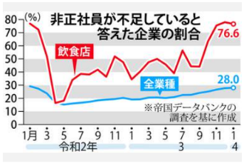
 |  |  | 店内のサービスに問題が徐々に出でいる。 1. ホール従業員が少ないために、すぐオーダーを取りに来ない。 2. 料理の提供に時間がかかる。(近頃遅いなー この店!) 3. オーダー方式のDX化に戸惑う顧客(イライラするなー!) 4. 客が出た後のテーブルの片付けがいつまでも行われない。 新しく着席したお客様の隣が、食べ終わりの食器と食べ残り品の 臭いで不快。 5. すいませーん。お水ください。 →いまセルフなのでカウンターでどうぞ 6. これでは家で自炊と変わりません。 こんな店には、二度と寄りません。

 | コロナで人員過剰となった労働力は小売販売業に流れたが、今この労働力が外食に戻らない

 | ■ホールを上手く回せない原因は 今、何をすべきか分かってない 役割分担をしっかりする お客様に気持ちよく食事をしてもらうためには「お待たせしないこと」が大切。とくに待たされる気分になる場面は、 「オーダーを待っているとき」「料理を待っているとき」「会計を待っているとき」なので、 オーダー・料理提供・会計を優先的に対応するとよいでしょう。 店によって役割分担はさまざまですが、とくにピーク時はお客様もスタッフも増えるため、役割分担を明確にすることが 重要です。ここでのポイントは、店のルールをしっかりと理解し、自分の役割をきっちりとこなすことです。 自分から動くことは大切ですが、ほかの人がするべきことに手を出すと、かえって自分の担当の仕事ができなくなるなど、ホールでのチームワークが乱れたりします。もしやりづらいことなどがあったら、自己流で解決しようとする前に店長やホールのリーダーに相談しましょう。更にサービス業の基本に立ち返る教育は、（1）正しい言葉遣いをすることですね。 |  |  |  | ？

 |  |  |  | -3

50 感染症情報
2023年第50週（12月11日〜12月17日）
1類感染症 | 報告なし
2類感染症 | 結核例 268例
指定感染症 新型コロナウイルス感染症 | 厚生労働省：国内の発生状況など https://www.mhlw.go.jp/stf/covid-19/kokunainohasseijoukyou.html#h2_1 厚生労働省：データからわかる－新型コロナウイルス感染症情報－ https：//covid19.mhlw.go.jp/
 | https://www.mhlw.go.jp/stf/covid-19/kokunainohasseijoukyou.html#h2_1
 | 厚生労働省：データからわかる－新型コロナウイルス感染症情報－
 | https：//covid19.mhlw.go.jp/
3類感染症 細菌性赤痢 | 細菌性赤痢1例 菌種：S. sonnei（D群）＿感染地域：ミャンマー
腸管出血性大腸菌感染症 | 腸管出血性大腸菌感染症40例（有症者21例、うちHUS 1例） 感染地域：‌国内30例、ベトナム1例、ペルー1例、国内・国外不明8例 国内の感染地域：‌東京都5例、茨城県2例、埼玉県2例、千葉県2例、三重県2例、大阪府2例、福島県1例、富山県1例、滋賀県1例、京都府1例、兵庫県1例、山口県1例、福岡県1例、佐賀県1例、長崎県1例、 熊本県1例、鹿児島県1例、国内（都道府県不明）4例
 | 年齢群：‌7歳（1例）、9歳（1例）、10代（8例）、20代（12例）、30代（5例）、40代（3例）、50代（3例）、60代（3例）、70代（4例） | 血清群・毒素型：‌O157 VT2（10例）、O157 VT1・VT2（9例）、O103 VT1（6例）、O26 VT1（3例）、O91VT1（2例）、 O111 VT1・VT2（1例）、その他・不明（9例） 累積報告数：3,736例（有症者2,491例、うちHUS 66例．死亡3例
４類感染症 | E型肝炎11例 感染地域（感染源）：‌岩手県1例（不明）、群馬県1例（不明）、 埼玉県1例（不明）、東京都1例（低温加熱調理の豚もつ料理）、宮崎県1例（不明）、国内（都道府県不明）1例（不明）、国内・国外不明5例（不明5例） A型肝炎2例 感染地域：鹿児島県1例、ウズベキスタン1例
5類感染症 | レジオネラ症35例（肺炎型32例、ポンティアック型3例） 感染地域：神奈川県4例、北海道3例、愛知県3例、茨城県2例、東京都2例、兵庫県2例、熊本県2例、宮城県1例、千葉県1例、新潟県1例、岐阜県1例、京都府1例、広島県1例、福岡県1例、長崎県1例、 宮崎県1例、沖縄県1例、国内（都道府県不明）4例、国内・国外不明3例 年齢群：40代（1例）、50代（6例）、60代（5例）、70代（10例）、80代（10例）、90代以上（3例）累積報告数：2,200例
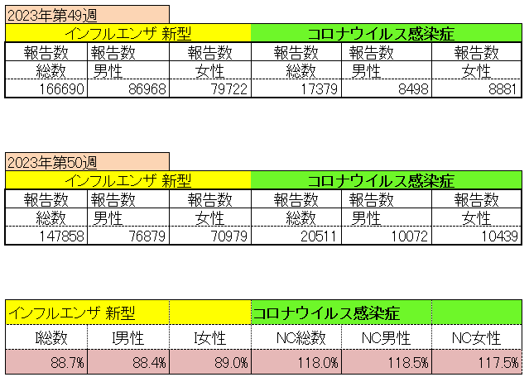
インフルエンザ と 新型コロナ

 |  | 注意

 |  | 対前週 インフルエンザ 11.3% 減少 新型コロナウイルス 118.0% 増加

51 感染症統計
食品表示 (12/11-12/17) |  |  |  |  |  |  |  |  |  |  |  |  |  | 届出感染症 第三類 細菌性赤痢菌
 |  |  |  |  |  |  |  |  |  |  |  |  |  | 全国 報告数推移 届出患者数（人）
 | 1月 | 2月 | 3月 | 4月 | 5月 | 6月 | 7月 | 8月 | 9月 | 10月 | 11月 | 12月 | 合計 |  | 1月 | 2月 | 3月 | 4月 | 5月 | 6月 | 7月 | 8月 | 9月 | 10月 | 11月 | 12月 | 合計
 | 68 | 56 | 67 | 103 | 188 | 415 | 607 | 866 | 556 | 366 | 225 | 134 | 3,652 |  | 8 | 9 | 13 | 7 | 9 | 9 | 8 | 11 | 9 | 19 | 11 | 12 | 124
 |  |  |  |  |  |  |  |  |  |  |  | 今週 |  |  |  |  |  |  |  |  |  |  |  |  |  | 今週
 |  |  |  |  |  |  |  |  |  |  |  | 45 |  |  |  |  |  |  |  |  |  |  |  |  |  | 1
2023年 | 82 | 62 | 99 | 112 | 224 | 526 | 521 | 768 | 454 | 390 | 418 | 128 | 3,784 | 2023年 | 1 | 1 | 4 | 2 | 2 | 7 | 7 | 3 | 1 | 7 | 7 | 4 | 46
2022年 | 81 | 39 | 72 | 89 | 258 | 416 | 554 | 568 | 578 | 337 | 169 | 168 | 3,329 | 2022年 | 0 | 5 | 4 | 1 | 1 | 1 | 1 | 1 | 0 | 0 | 0 | 2 | 16
2021年 | 81 | 48 | 71 | 128 | 171 | 350 | 569 | 553 | 458 | 306 | 220 | 229 | 3,184 | 2021年 | 1 | 2 | 1 | 0 | 0 | 0 | 1 | 1 | 0 | 1 | 0 | 0 | 7
2020年 | 112 | 85 | 60 | 97 | 95 | 305 | 544 | 449 | 475 | 505 | 219 | 98 | 3,044 | 2020年 | 16 | 1 | 19 | 3 | 13 | 1 | 2 | 2 | 0 | 24 | 4 | 2 | 87
2019年 | 84 | 100 | 77 | 80 | 236 | 438 | 631 | 752 | 523 | 427 | 253 | 136 | 3,737 | 2019年 | 7 | 7 | 13 | 3 | 8 | 11 | 5 | 11 | 9 | 9 | 20 | 37 | 140
2018年10月3日、山梨県内の宿坊を利用した2グループ42名が赤痢にかかりました。使用水や従事者からは赤痢菌が検出されておらず現在のところ感染源は不明です。
2018年 | 41 | 44 | 67 | 103 | 311 | 415 | 539 | 1,165 | 534 | 297 | 205 | 92 | 3,813 | 2018年 | 9 | 22 | 18 | 9 | 21 | 14 | 6 | 13 | 7 | 81 | 31 | 37 | 268
埼玉県と群馬県の総菜店で販売されたポテトサラダを食べた人が腸管出血性大腸菌O157に感染した、という集団食中毒に関するニュースが2017年8月21日以降、新聞やテレビで取り上げられました。
2017年 | 57 | 35 | 95 | 112 | 131 | 340 | 483 | 1339 | 614 | 349 | 236 | 68 | 3,859 | 2017年 | 19 | 12 | 8 | 12 | 7 | 15 | 16 | 12 | 16 | 6 | 12 | 6 | 141
2016年 | 68 | 42 | 44 | 75 | 135 | 448 | 507 | 808 | 795 | 313 | 246 | 143 | 3,624 | 2016年 | 9 | 16 | 12 | 6 | 7 | 14 | 9 | 14 | 9 | 9 | 8 | 7 | 120
2011年8月に外食チェーン店が原因とされた赤痢菌Shigella sonneiの広域集団感染事例が青森県、宮城県、山形県、福島県において発生した。本事例は、それとほぼ同時期に発生しておりその関連性が強く疑われた事例である。
※2023年 第51週（12/18～12/24） 現在 |  |  |  |  |  |  |  |  |  |  |  |  |  | ※2023年 第51週（12/18～12/24） 現在

 | 腸管出血性大腸菌 |  | 単月としては多い |  |  |  |  |  |  |  |  |  |  |  | 赤痢 | やや増加 コロナ前に近づく
Ｈ２９／８月は非常に多かった

腸管出血性大腸菌
 | 2023年 | 2022年 | 2021年 | 2020年 | 2019年 | 2018年 | 2017年 | 2016年 | 2015年
2016年 | 82 | 81 | 81 | 112 | 84 | 41 | 57 | 68
68 | 62 | 39 | 48 | 85 | 100 | 44 | 35 | 42
42 | 99 | 72 | 71 | 60 | 77 | 67 | 95 | 44
44 | 112 | 89 | 128 | 97 | 80 | 103 | 112 | 75
75 | 224 | 258 | 171 | 95 | 236 | 311 | 131 | 135
135 | 526 | 416 | 350 | 305 | 438 | 415 | 340 | 448
448 | 521 | 554 | 569 | 544 | 631 | 539 | 483 | 507
507 | 768 | 568 | 553 | 449 | 752 | 1,165 | 1,339 | 808
808 | 454 | 578 | 458 | 475 | 523 | 534 | 614 | 795
795 | 390 | 337 | 306 | 505 | 427 | 297 | 349 | 313
313 | 418 | 169 | 220 | 219 | 253 | 205 | 236 | 246
246 | 128 | 168 | 229 | 98 | 136 | 92 | 68 | 143
143
3,624
細菌性赤痢菌

コロナ５類移行に伴う 人の往来の増加、会食機会の増加。 食肉原材不足から 衛生度合いの低い原材料の市場への放出?

※2023年 第11週（3/13～3/19） 現在

 |  |  |  |  |  |  |  |  |  |  |  |  |  |  | 腸管系感染症は新型コロナウイルス予防の手洗い、手指消毒で
 |  |  |  |  |  |  |  |  |  |  |  |  |  |  | 圧倒的に感染防御できている

